Pagine COPY
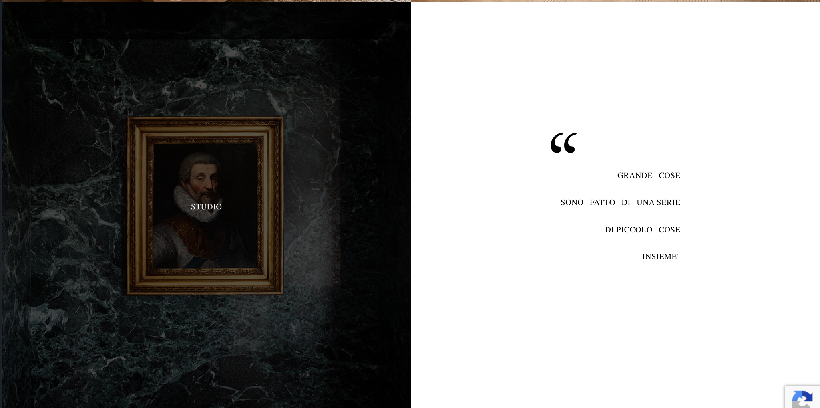
Pagine sito | Sezioni | Note
Home | HERO — immagine full screen + logo Scroll indicator (sostituisce "SCORRI") → icona freccia animata verso il basso, senza testo O una linea sottile che si allunga. Nessuna parola. USP — ponte tra hero e sezione studio [Ogni casa racconta una storia.] Subtitle USP [La nostra inizia ascoltando e capendo la tua.] Foto di mani che disegnano (o qualcosa di simile) + sotto il testo [Certe cose si imparano solo abitandole. Roberto Piana è cresciuto dentro un mestiere e dentro una città, Milano, che suo padre Giancarlo ha vissuto e trasformato in un modo preciso di fare architettura, a partire dal 1998. ] Foto di Roberto e del padre (o foto di uno dei loro progetti?) + sotto il testo [Oggi Roberto guida lo studio con la stessa misura con cui entra in una casa: in ascolto, con prospettiva e visione, sapendo già cosa cercare.] [In ogni spazio c'è qualcosa che ancora non si vede, e in ogni persona un modo unico di abitarlo.] affianco CTA su IMMAGINE (vedi reference https://www.131designstudio.com/ ) + copy sopra a comparsa [Lo studio] Footer Contatti
Lo studio | Hero — immagine full screen Roberto e il padre Immagine di Roberto/ Mani che disegnano o simili [Quando un cliente ci affida la sua casa, il nostro lavoro non finisce con la consegna delle chiavi. Una casa deve durare, funzionare, invecchiare bene. Servono conoscenze, fornitori affidabili e materiali giusti: li cerchiamo, li testiamo e li collaudiamo ogni giorno.] Immagine [E quando, nel tempo, qualcosa va rivisto, torniamo: controlliamo e interveniamo con discrezione. Con noi resta attivo un servizio di manutenzione e cura continuativa, per tutta la vita dell’immobile. Dal primo giorno c’è un unico interlocutore, un unico numero da chiamare: per ogni scelta, dubbio o urgenza. O semplicemente per un consiglio. Su ogni nostro lavoro c'è sempre l’occhio di chi vuole bene a quella casa.] Footer contatti
Archivio | HERO SECTION - IMMAGINE FULL SCREEN HERO HEADLINE [Dall’interpretazione all’esecuzione] HERO SUBTITLE Tradurre in spazio ciò che è ancora un'intuizione, una sensazione, un desiderio difficile da nominare. Griglia progetti [FOTO] + [Nome progetto] — [Anno] Quando si seleziona esce fuori breve testo TBD con Marta e Andrea [Diamo forma alle tue idee] + affianco CTA su IMMAGINE (vedi reference https://www.131designstudio.com/) + copy sopra a comparsa [Contatti] Footer | Reference per HERO SECTION: https://www.houles.com/IT-it/chi-siamo
Contatti | HERO SECTION - IMMAGINE FULL SCREEN HERO HEADLINE [Ogni progetto nasce da un incontro.] FORM DA COMPILARE TITLE FORM [Contattaci per dare forma al tuo modo di abitare.] SEZIONE SHOWROOM [Vieni in showroom Via Paolo Giovio 3 20144 - Milano, Italia Dove un’intuizione diventa schizzo, lo schizzo diventa materia, e la tua casa comincia a rivelarsi.] Footer | Reference per HERO SECTION: https://www.houles.com/IT-it/chi-siamo

